상품제안서
쥬얼글라스 유리컵 | 상품코드: F31815

 |  |  |  |  |  |  | 02-412-0044 | www.easy1.co.kr
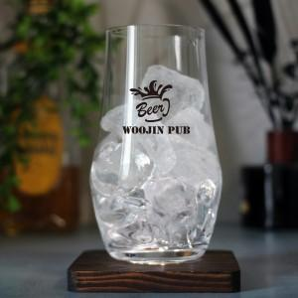

【상세/제작정보】

【인쇄/포장옵션】 | 컬러전사필름 / 포장불가능

【공급단가】 | 수량 | 100~ | 300~ | 500~ | 1,000~ | 3,000~
*VAT별도 | 단가 | 3,620원 | 3,560원 | 3,480원 | 3,390원 | 3,330원
 | 개별종이케이스 | 1,000원 | 980원 | 960원 | 930원 | 920원

【상품 URL】 | https://easy1.co.kr:443/src/goods_detail.php?gdno=31815

